Giao diện
TỔNG QUAN (概述)

Ẩn hiện Menu
隐藏菜单
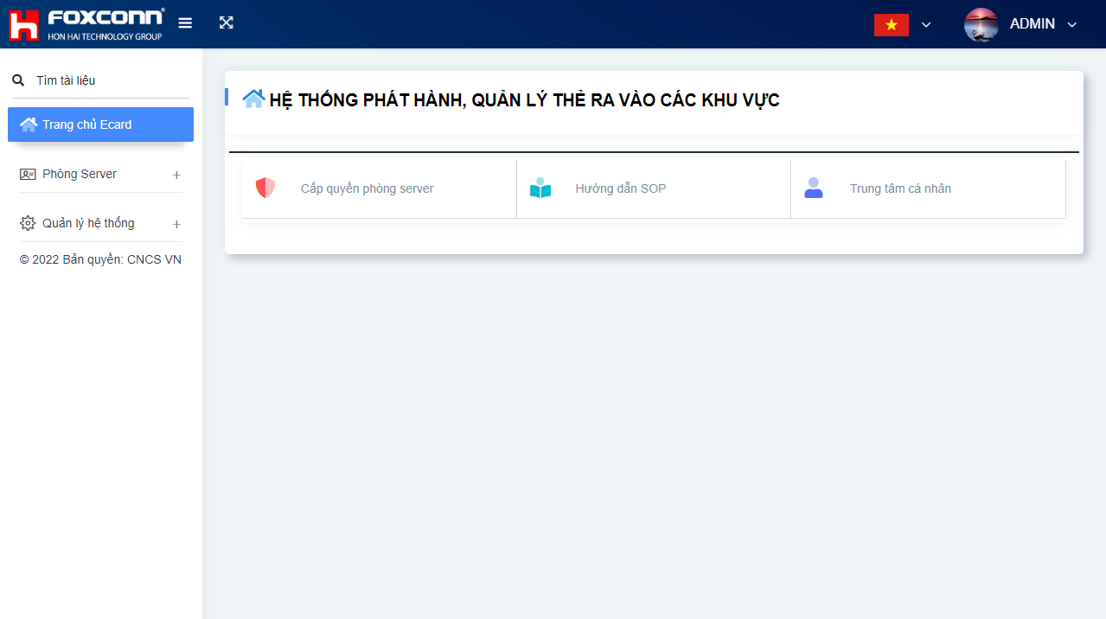
I. | Giao diện phần mềm
 | 工作界面

Đa ngôn ngữ
多语言
Hồ sơ cá nhân
轮廓

Hướng dẫn sử dụng
用户手册

Thực đơn
菜单

Cap quyen vao Server
THÊM VÀ XÓA QUYỀN VÀO PHÒNG SERVER ( )

I. | Thực hiện thao tác
A- Thực hiện thêm xóa 1 người
Bước 1:
Điền đầy đủ thông tin vào mục khoanh bên phải màn hình
Bước 2:
-Trường hợp thêm:
+Nhấn vào nút thêm quyền hạn
-Trường hợp xóa:
+Nhấn vào nút xóa quyền hạn
B-Thực hiện thêm nhiều người
Bước 1 : Tải xuống tệp exel mẫu
Bước 2 : Điền thông tin vào file exel
Bước 3 : Nhấn tải lên tệp exel
C-Thực hiện tìm kiếm thông tin
Bước 1 : Điền thông tin cần tìm
Bước 2 : Nhấn nút tìm kiếm thông tin
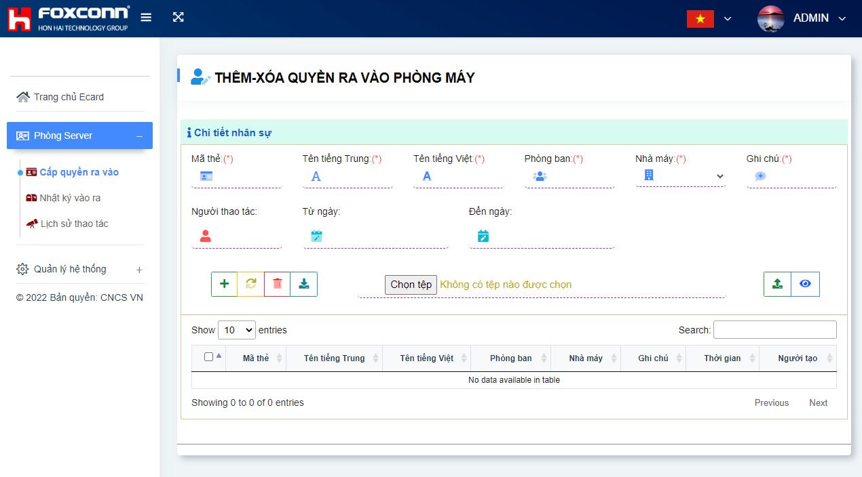

Điền đầy đủ thông tin các trường

Xóa quyền hạn
Tìm kiếm thông tin

Nút thêm quyền hạn
Tải lên tệp exel

Tải xuống tệp mẫu

nhật ký vào ra phòng máy
THÊM VÀ XÓA QUYỀN VÀO PHÒNG SERVER ( )

I. | Thực hiện tìm kiếm
A- Tìm nhật ký vào ra phòng máy
Bước 1:
Điền đầy đủ thông tin vào mục khoanh bên phải màn hình
Bước 2:
- Nhấn nút tìm kiếm
B-Xuất tệp exel
Bước 1 : Tìm kiếm thông tin
Bước 2 : Nhấn nút xuất file exel
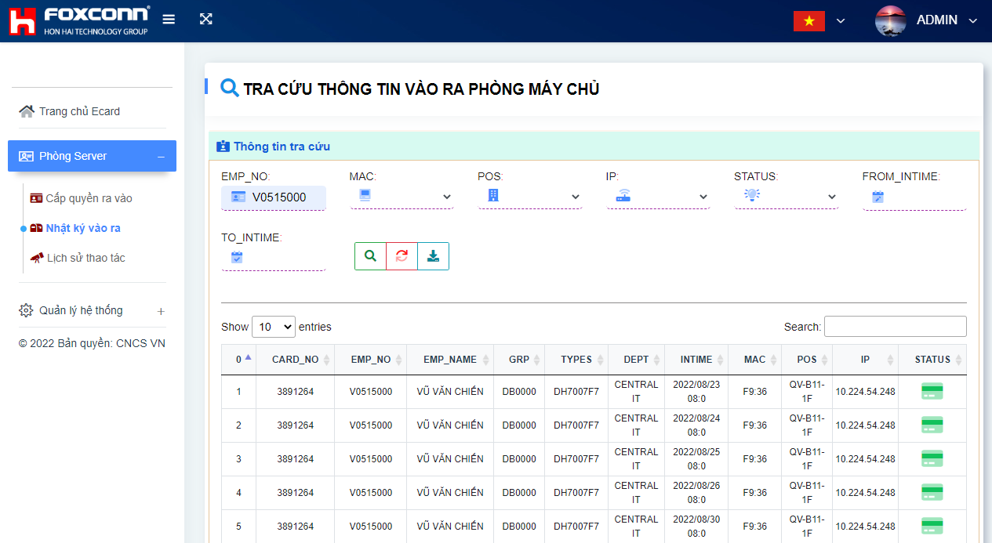

Điền đầy đủ thông tin các trường

tra cứu thông tin
Lưu thành file exel

reset các trường

nhật ký thao tác phòng máy chủ
THÊM VÀ XÓA QUYỀN VÀO PHÒNG SERVER ( )

I. | Thực hiện tìm kiếm
A- Tìm nhật ký vào ra phòng máy
Bước 1:
Điền đầy đủ thông tin vào mục khoanh bên phải màn hình
Bước 2:
- Nhấn nút tìm kiếm
B-Xuất tệp exel
Bước 1 : Tìm kiếm thông tin
Bước 2 : Nhấn nút xuất file exel
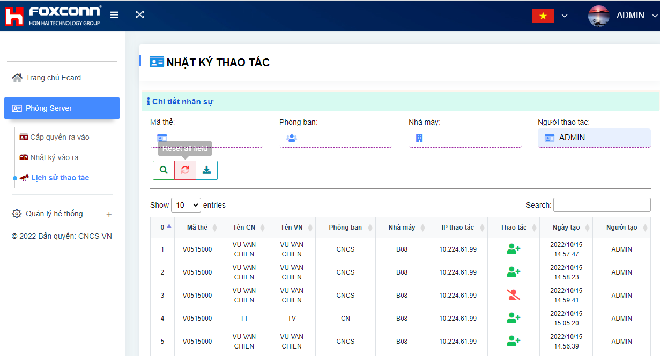

Điền đầy đủ thông tin các trường

tra cứu thông tin
Lưu thành file exel

reset các trường

Cài đặt nhóm quyền hạn
CÀI ĐẶT NHÓM CÁC QUYỀN HẠN

I. | Thêm xóa nhóm quyền hạn

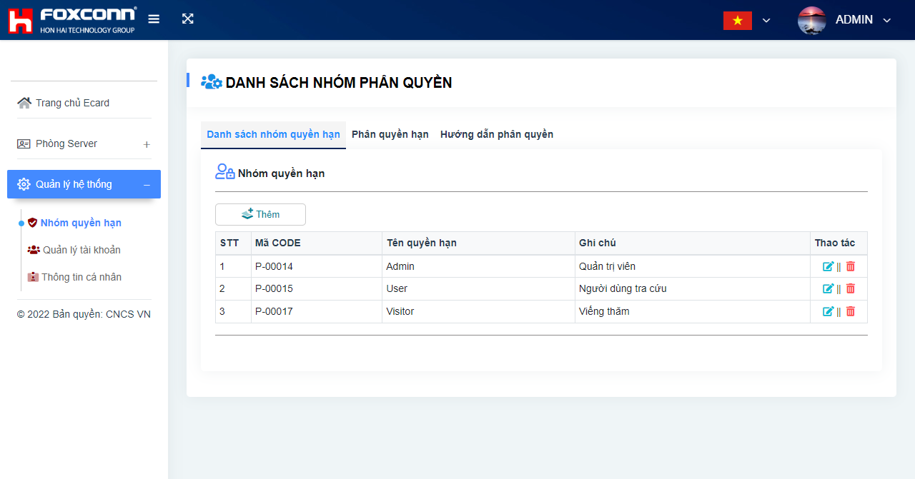
Nhóm phân quyền
Cài đặt nhóm quyền hạn
Thêm nhóm quyền hạn
Sửa xóa nhóm quyền hạn
A-Quản lý thêm xóa nhóm quyền hạn
1. Chọn menu nhóm quyền hạn
2. Chọn danh sách nhóm quyền hạn
3.Thêm quyền hạn
hoặc xóa sửa nhóm quyền hạn

phân quyền
CẤP QUYỀN CHO NHÓM QUYỀN HẠN

II. | Cấp quyền cho nhóm quyền hạn
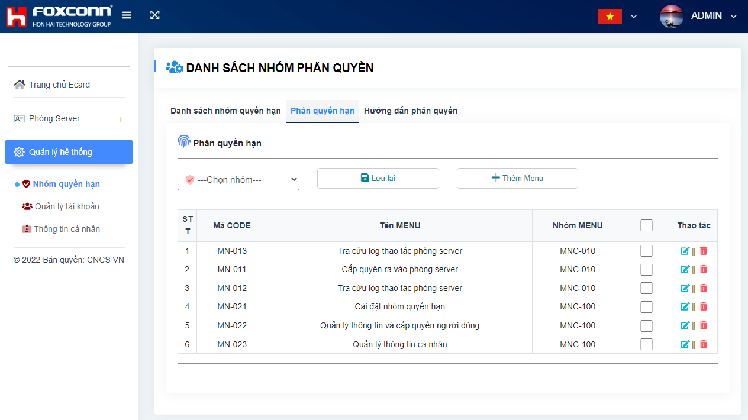
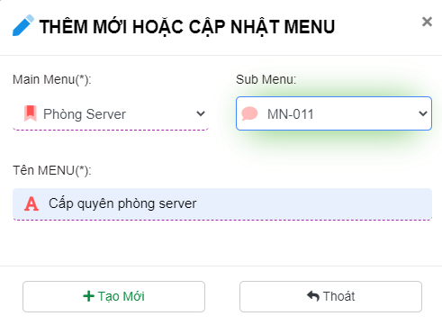
Nhóm phân quyền
Cài đặt nhóm quyền hạn
Chọn nhóm quyền cần cấp quyền
Lưu quyền hạn
保存权限
Thêm mới 1 menu chức năng hệ thống
Chọn quyền cần cấp
Sửa xóa Menu
B - Cấp quyền cho nhóm phân quyền
1. Chọn menu nhóm quyền hạn
2. Chọn mục phân quyền hạn
3.Chọn nhóm quyền để cấp quyền
4. Tích chọn các quyền cho phép
5. Nhấn nút lưu lại
C- Thêm menu chức năng
1. Chọn nút thêm menu

phân quyền (2)
CẤP QUYỀN NGƯỜI DÙNG (用户权利给予)

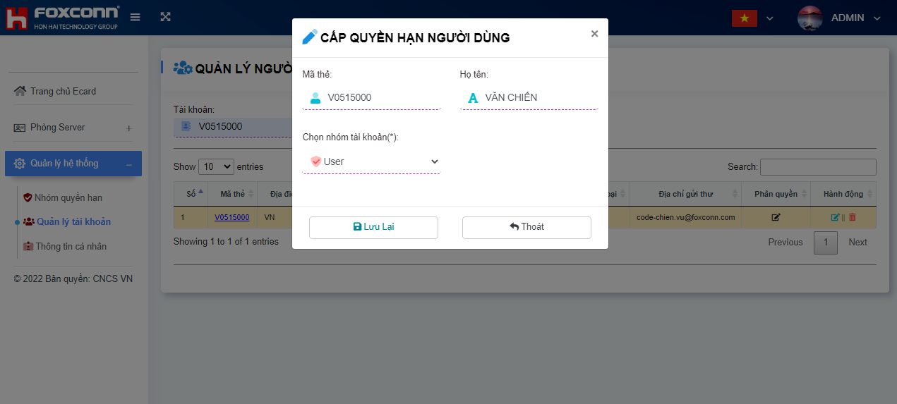
III. | Cấp quyền User
 | 用户权利给予

Bước 3: Chọn quyền hạn

Bước 1; Chọn quản lý tài khoản
Bước 2: Chọn phân quyền
Bước 4: Chọn lưu lại

Quản lý thông tin cá nhân
THAY ĐỔI THÔNG TIN CÁ NHÂN (更新个人信息)

I. | Quản lý thông tin cá nhân
 | 个人信息管理
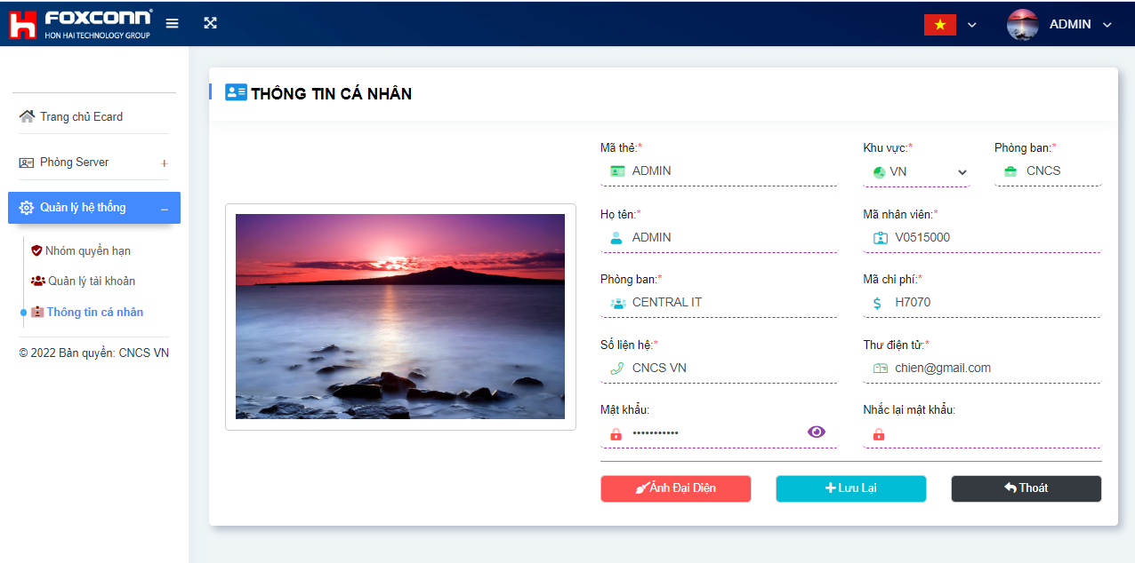

 |  | Chọn 1 trong 2 cách
Bước 3: Cập nhật lại các thông tin và mật khẩu mới

Bước 4: Nhập lại mật khẩu để xác nhận thay đổi
Bước 1: Chọn menu thông tin cá nhân

Bước 2: Thay ảnh đại diện

Bước 5: Lưu lại thông tin cá nhân

Quên mật khẩu
QUÊN MẬT KHẨU ĐĂNG NHẬP (忘记登录密码)

Nhập địa chỉ mail của bạn và nhấn gửi
输入您的电子邮件地址并点击发送
VIII. | Quên mật khẩu đăng nhập
 | 忘记登录密码
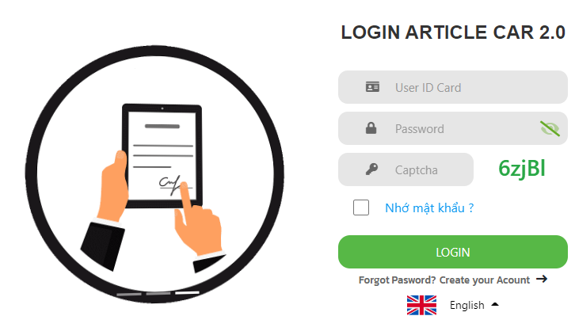

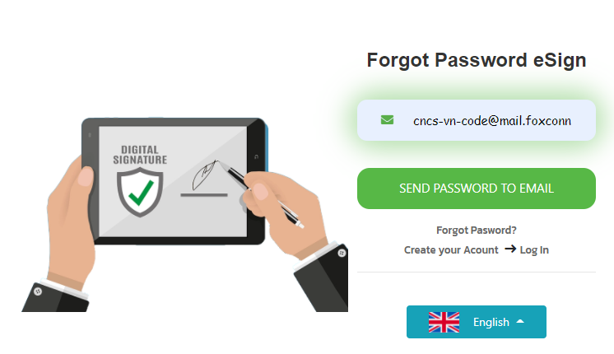

Chọn mục này
选择此项

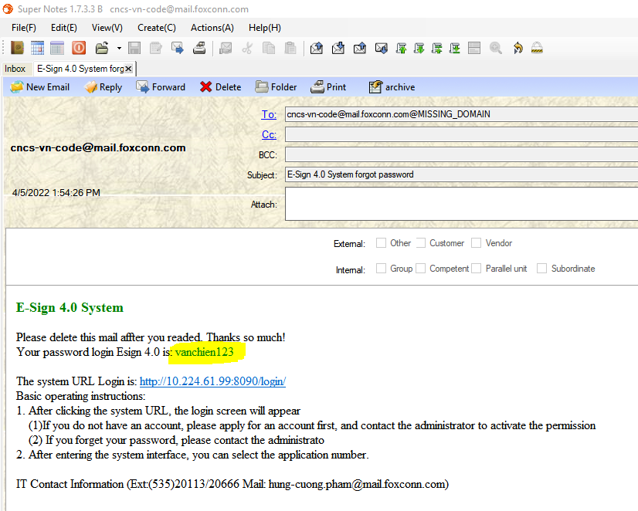

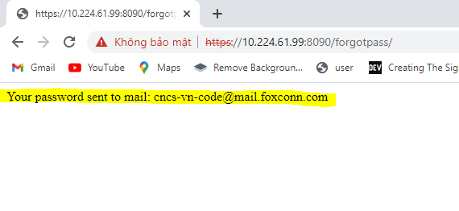

Mật khẩu sẽ gửi về mail của bạn
密码将发送到您的电子邮箱

Tạo tài khoản1
TẠO TÀI KHOẢN ĐIỀU XE(创建帐号)

BƯỚC 1(第一步)
IX. | Tạo tài khoản
 | 创建帐号

Chọn mục này
选择此项

B2
TẠO TÀI KHOẢN ESIGN (创建帐号)

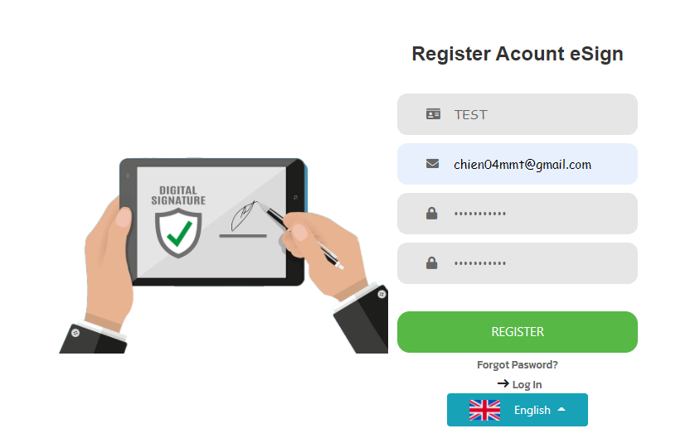
BƯỚC 2(第 2 步)
IX. | Tạo tài khoản
 | 创建帐号
Nhập đầy đủ và chính xác các thông tin và nhấn đăng ký :
+ Mã thẻ
+ Địa chỉ mail
+Mật khẩu
+Nhập lại mật khẩu
输入完整准确的信息:
+ 员工代码
+ 电子邮件地址
+密码
+重新输入密码

Nút đăng ký
订阅按钮

B3
TẠO TÀI KHOẢN ESIGN (创建帐号)

IX. | Tạo tài khoản
 | 创建帐号
BƯỚC 3(第 3 步)

Thông báo tạo người dùng thành công, bạn cần đăng nhập lại
用户创建成功提示，需要重新登录
Nhập Mã thẻ và Mật khẩu đã đăng ký trước đó
输入之前注册的卡号和密码

Nhấn nút đăng nhập
按登录键
Lựa chọn ngôn ngữ muốn hiển thị
选择您要显示的语言

B4
TẠO TÀI KHOẢN ĐIỀU XE (创建帐号)

BƯỚC 4(第 4 步)
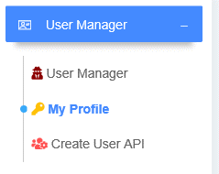
Nhấn vào thực đơn quản lý thông tin cá nhân
点击个人信息管理菜单
IX. | Tạo tài khoản
 | 创建帐号

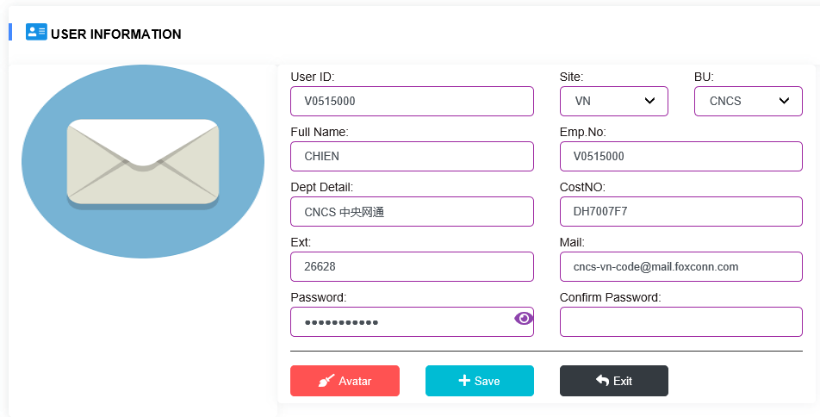
Bổ sung đầy đủ thông tin cá nhân sau đó nhấn lưu lại
填写您的个​​人信息，然后点击保存
Nút lưu thông tin
信息保存按钮

Quản lý lái xe
THÔNG TIN LÁI XE (司機信息) (STEP1)

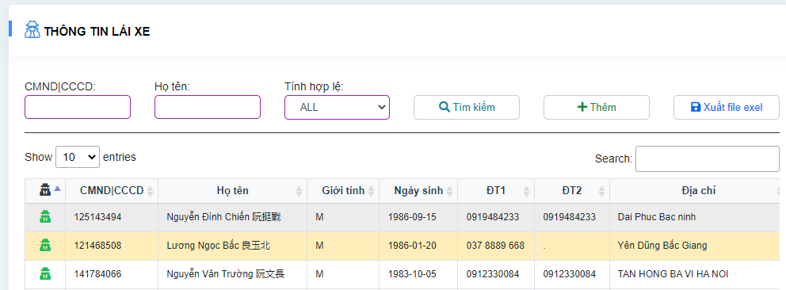
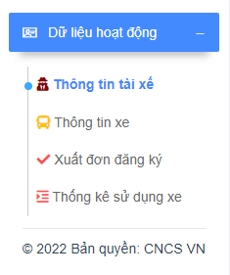
Thêm mới
搜索
Thêm mới
添新
I. | Thông tin lái xe
 | 司機信息

Chỉnh sửa
编辑

Quản lý lái xe (2)
THÔNG TIN LÁI XE (司機信息) (STEP2)

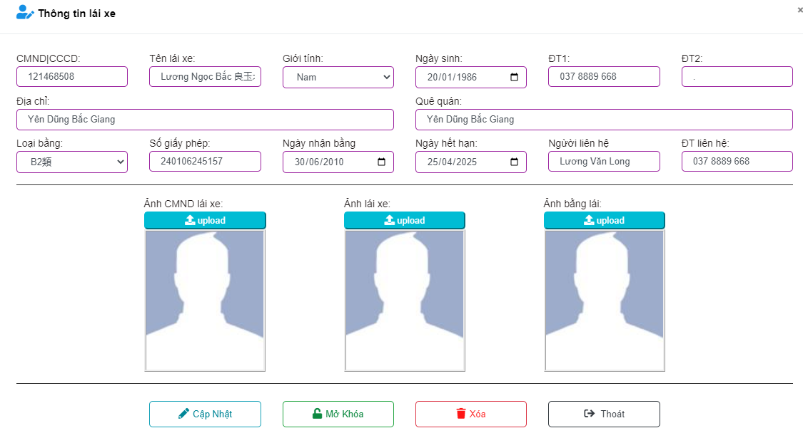
Nhấn để thay đổi thông tin
填写您的个​​人信息，然后点击保存
I. | Thông tin lái xe
 | 司機信息

Quản lý xe
THÔNG TIN XE (車輛信息) (STEP1)

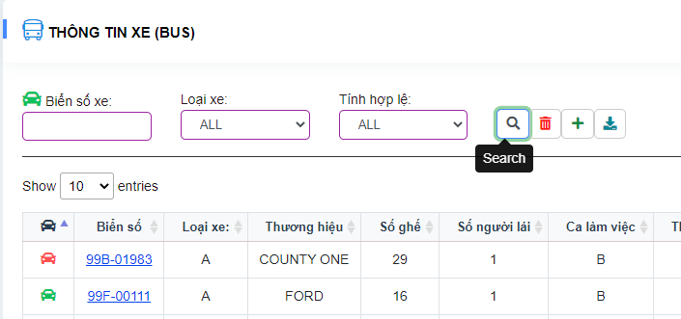
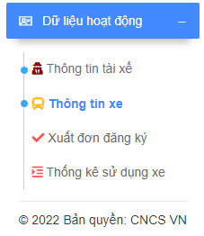
Thêm mới
添新
Chỉnh sửa
编辑
II. | Thông tin xe
 | 司機信息

Xuất đơn đăng ký
CẤP PHÁT XE(申請單簽核) (STEP1)

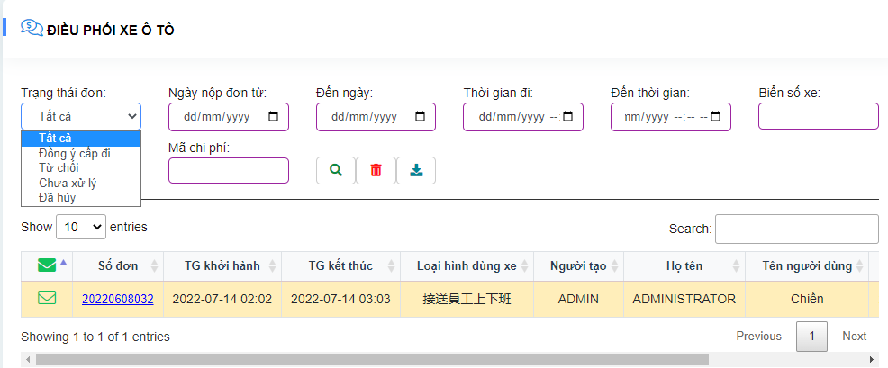
III. | Cấp phát xe cho đơn yêu cầu
 | 申請單簽核
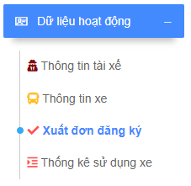

Lọc đơn chưa xử lý
过滤未处理的应用程序

Mở đơn cấp phát xe
打开车辆申请表

Xuất đơn đăng ký (2)
CẤP PHÁT XE(申請單簽核) (STEP2)

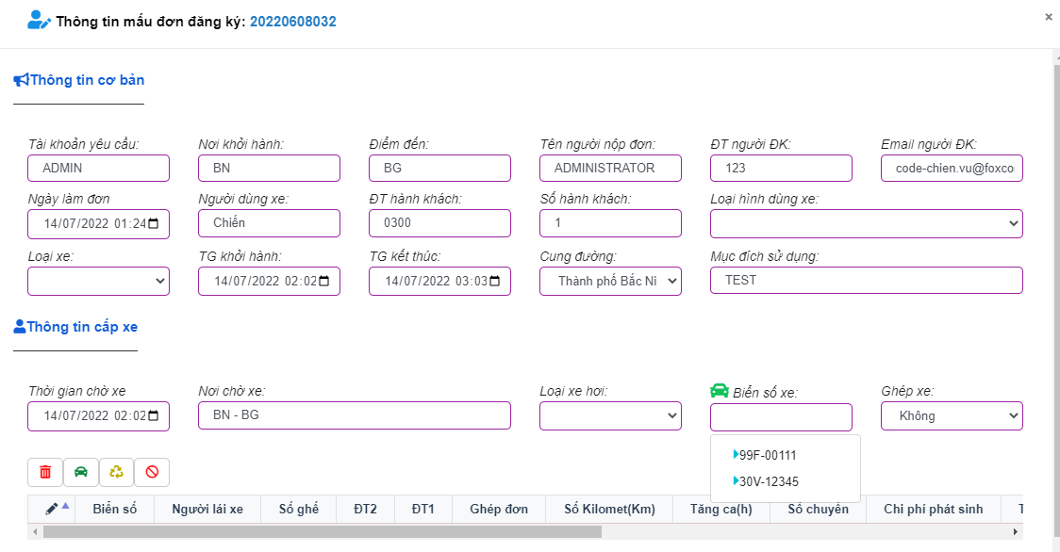
III. | Cấp phát xe cho đơn yêu cầu
 | 申請單簽核

1.Xóa xe và cấp phát lại
2.Đồng ý cấp xe
3.Từ chối cấp phát
4.Hủy đơn yêu cầu
5.Thời gian chờ xe đón
6.Vị trí chờ xe
7.Chọn biển số xe cấp phát
8.Ghép xe cho đơn khác
1.删​​除车辆并重新发行
2.同意发车
3. 拒绝签发
4.申请表的取消
5. 巴士上车等候时间
6.停车位置
7.选择车牌号
8.为另一个订单匹配汽车

Chọn biển số xe trong kho chờ
在候车室选择车牌

Xuất đơn đăng ký (3)
CẤP PHÁT XE(申請單簽核) (STEP3)

III. | Cấp phát xe cho đơn yêu cầu
 | 申請單簽核

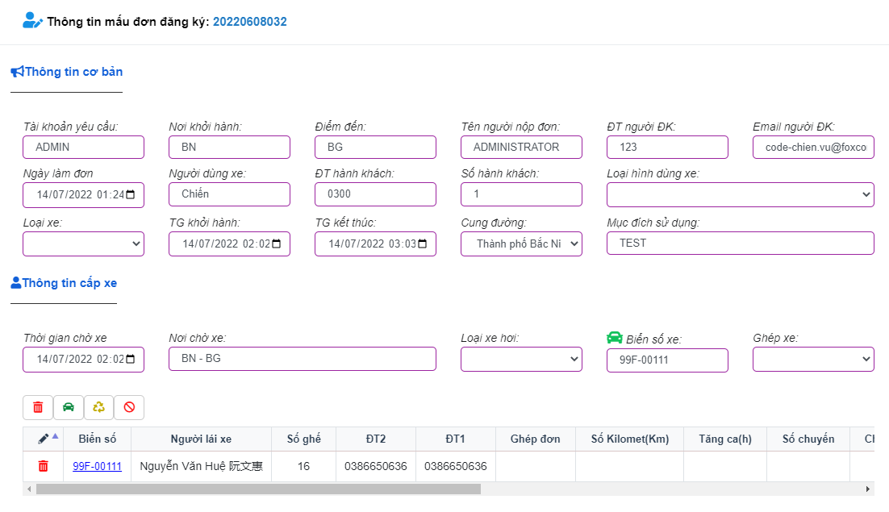
1.Xóa xe và cấp phát lại
2.Đồng ý cấp xe
3.Từ chối cấp phát
4.Hủy đơn yêu cầu
5.Thời gian chờ xe đón
6.Vị trí chờ xe
7.Chọn biển số xe cấp phát
8.Ghép xe cho đơn khác
1.删​​除车辆并重新发行
2.同意发车
3. 拒绝签发
4.申请表的取消
5. 巴士上车等候时间
6.停车位置
7.选择车牌号
8.为另一个订单匹配汽车

Chọn biển số xe trong kho chờ
在候车室选择车牌

ghi nhập km1
GHI NHẬP KM(登入 KM) (STEP1)

IV. | Ghi nhập km
 | 登入 KM

Lọc đơn đã cấp xe
过滤车辆的应用程序

Mở đơn cấp phát xe
打开车辆申请表

Cập nhật số km2
GHI NHẬP KM(登入 KM) (STEP2)

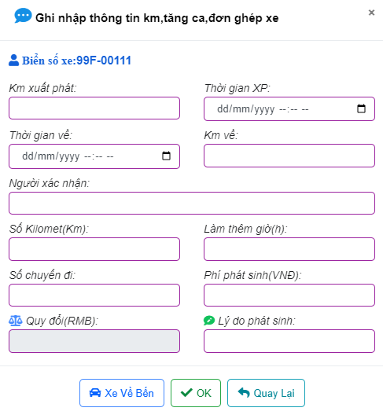
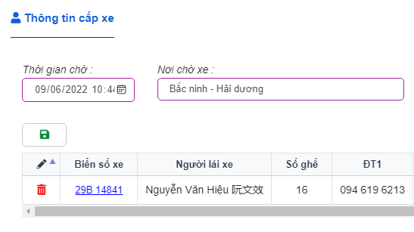
IV. | Ghi nhập số km
 | 登入 KM

4. Lưu lại sau khi thay đổi thông tin
更改信息后保存

1. Chọn xe cần ghi nhập thông tin
选择车辆输入信息

2. Cập nhật xe về khu vực chờ
更新车到等候区
3. Đồng ý
更新车到等候区

